hollow dice
Hollow Dice |  |  | Hollow Dice |  |  | Hollow Dice |  |  |  | Hollow Dice |  |  | Hollow Dice |  |  | Dragon Hollow Dice |  |  | Hollow D100+D20 |  |  |  |  | Hollow Dragon Dice |  |  | Welded hollow dice |  |  |  | Rose Dice |  |  | Chinese dice |  |  | Pointed Dice |  |  | Maze Hollow Dice |  |  | pie dice |  |  | Dragon Dice |  |  | Skull Dice
picture | SKU | order MOQ | picture | SKU | order MOQ | picture | SKU | order MOQ |  | picture | SKU | order MOQ | picture | SKU | order MOQ | picture | SKU | order MOQ | picture |  | SKU | order MOQ |  | picture | SKU | order MOQ | picture | SKU | order MOQ |  | picture | SKU | order MOQ | picture | SKU | order MOQ | picture | SKU | order MOQ | picture | SKU | order MOQ | picture | SKU | order MOQ | picture | SKU | order MOQ | picture | SKU | order MOQ
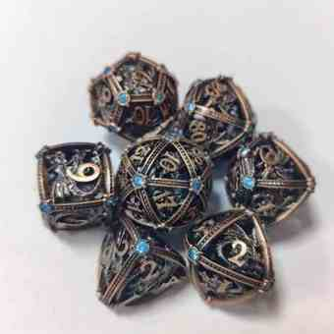 | HJBS-1 | 100 | 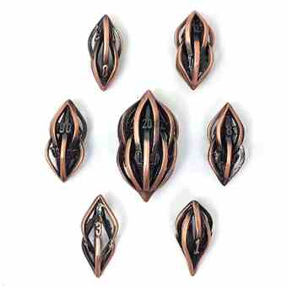 | HJBL-1 | 100 | 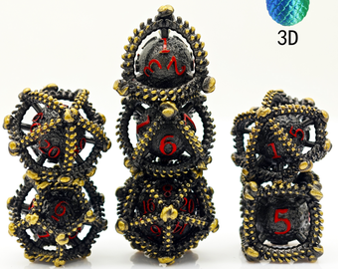 | HJZKLD-1 | 100 |  | 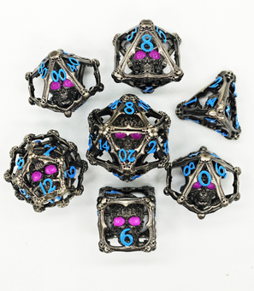 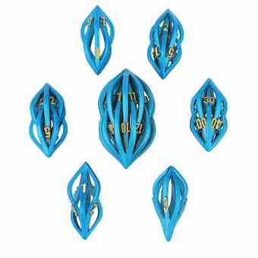 | HJKLT-1 | 100 | 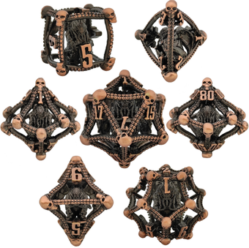 | LKZYR-1 | 100 | 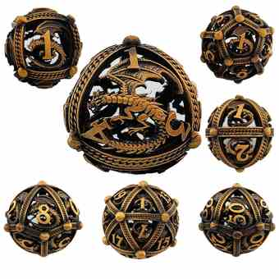 | LKLQ-1 | 100 | 40 MM | 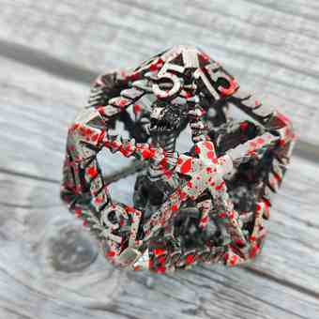 | D20-1 | 100 |  | 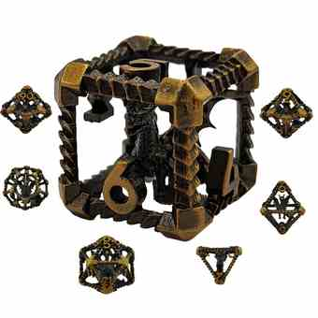 | ZKL-1 | 100 | 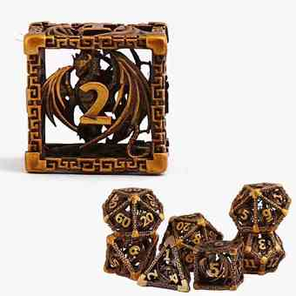 | HJL-1 | 100 |  | 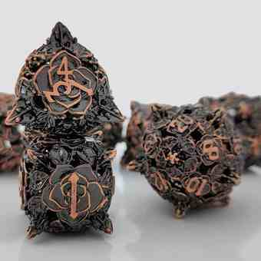 | LKMGH-1 | 100 | 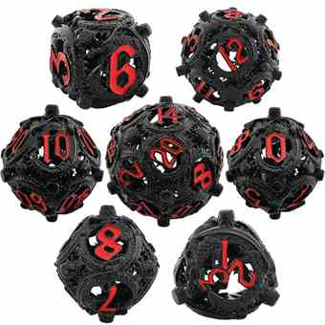 | LKPL-1 | 100 | 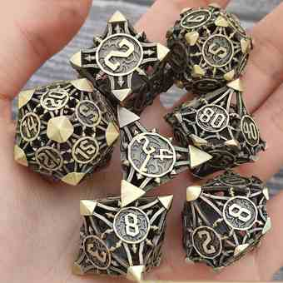 | LKJJ-1 | 100 | 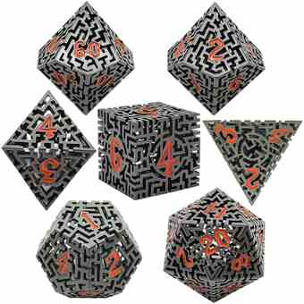 | LKMG-1 | 100 | 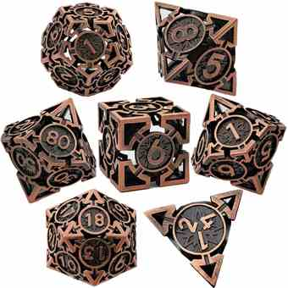 | LKJT-1 | 100 | 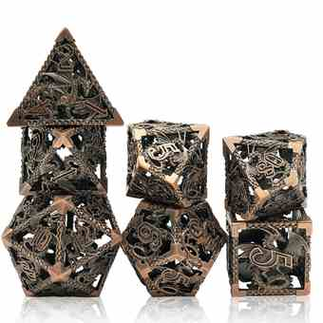 | LKL-1 | 100 | 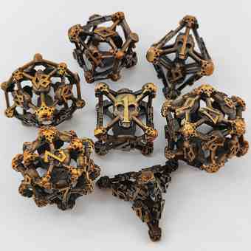 | LKKLT-1 | 100
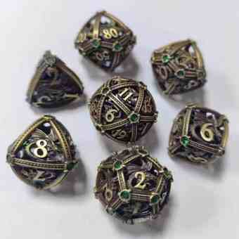 | HJBS-2 | 100 | 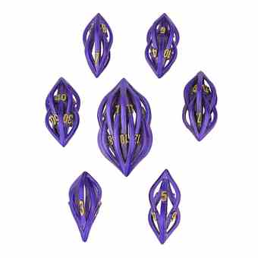 | HJBL-2 | 100 | 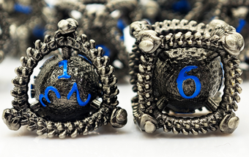 | HJZKLD-2 | 100 |  | 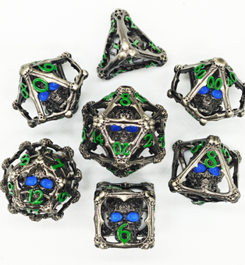 | HJKLT-2 | 100 | 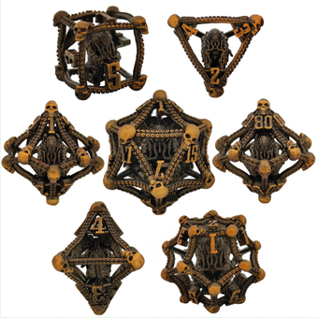 | LKZYR-2 | 100 | 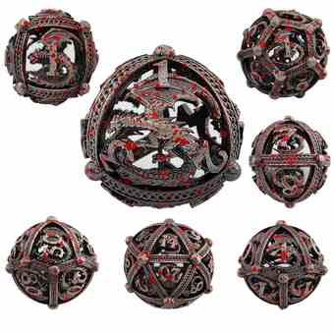 | LKLQ-2 | 100 |  | 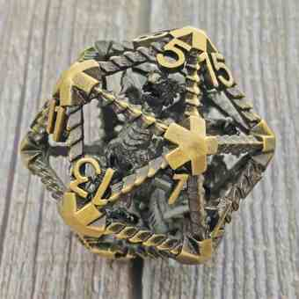 | D20-2 | 100 |  | 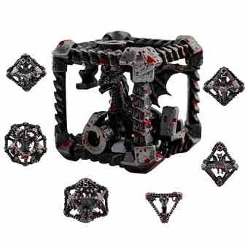 | ZKL-2 | 100 | 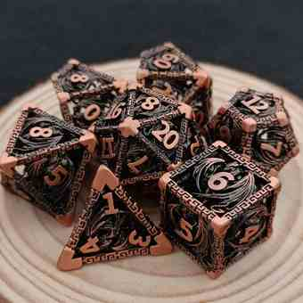 | HJL-2 | 100 |  | 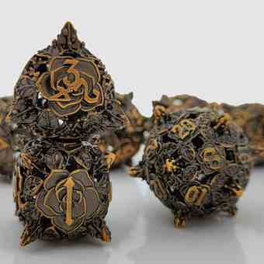 | LKMGH-2 | 100 | 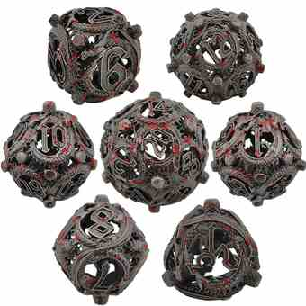 | LKPL-2 | 100 | 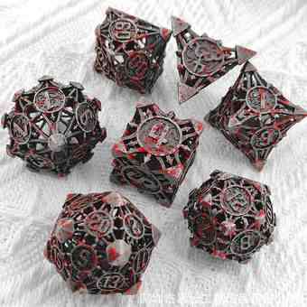 | LKJJ-2 | 100 | 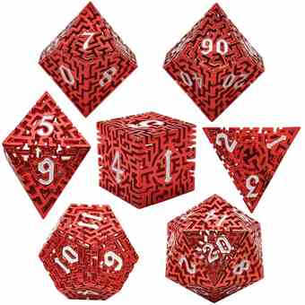 | LKMG-2 | 100 | 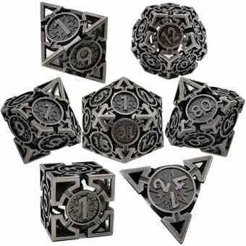 | LKJT-2 | 100 | 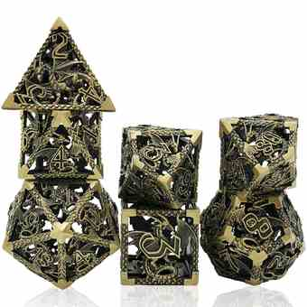 | LKL-2 | 100 | 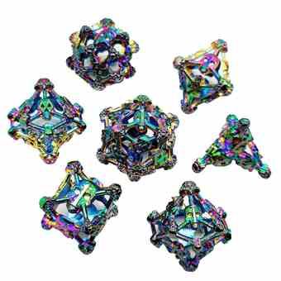 | LKKLT-2 | 100
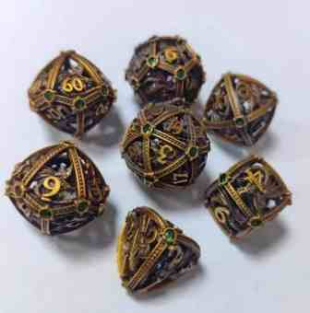 | HJBS-3 | 100 | 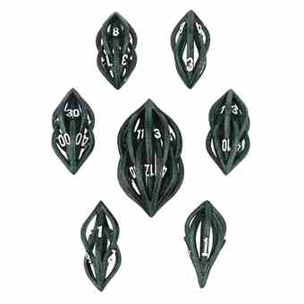 | HJBL-3 | 100 | 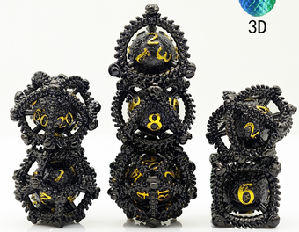 | HJZKLD-3 | 100 | 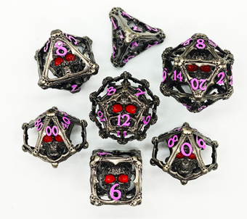 |  | HJKLT-3 | 100 | 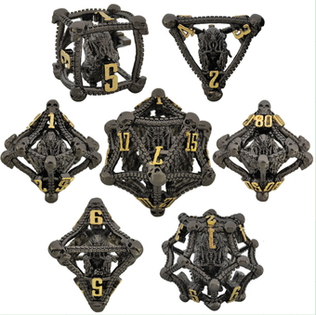 | LKZYR-3 | 100 | 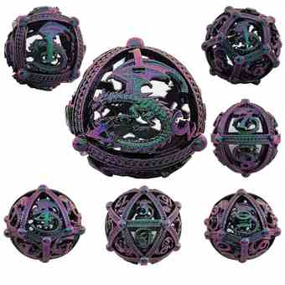 | LKLQ-3 | 100 |  | 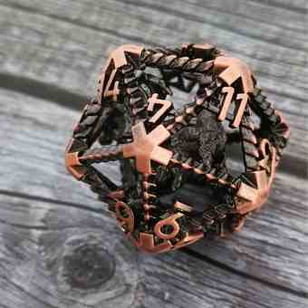 | D20-3 | 100 |  | 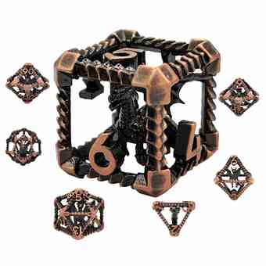 | ZKL-3 | 100 | 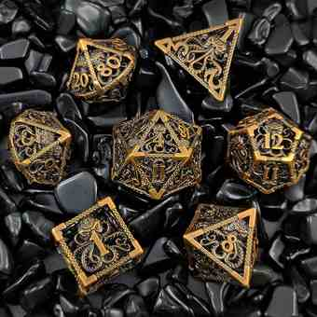 | HJZY-1 | 100 |  | 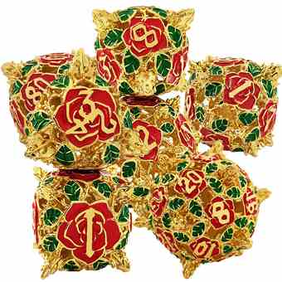 | LKMGH-3 | 100 | 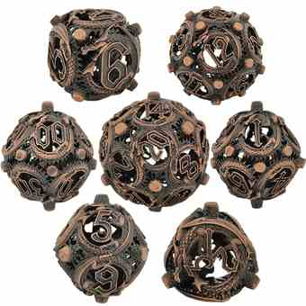 | LKPL-3 | 100 | 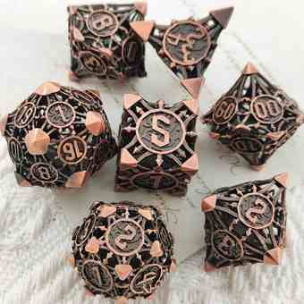 | LKJJ-3 | 100 | 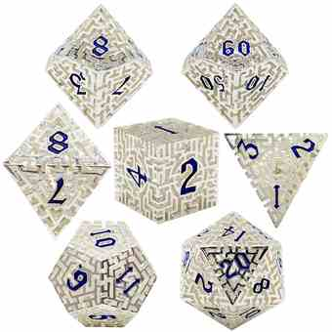 | LKMG-3 | 100 | 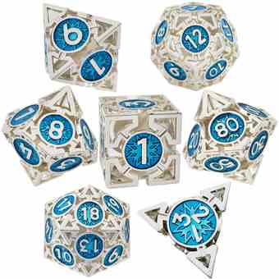 | LKJT-3 | 100 | 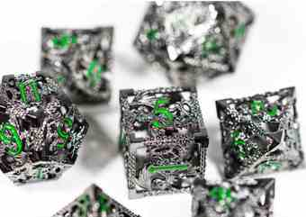 | LKL-3 | 100 | 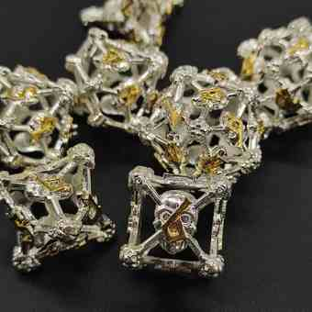 | LKKLT-3 | 100
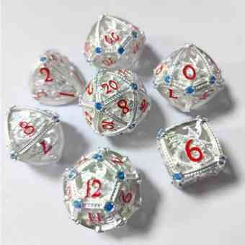 | HJBS-4 | 100 |  | HJBL-4 | 100 |  | HJBZ-1 | 100 |  |  | HJKLT-4 | 100 |  | LKZYR-4 | 100 |  | LKXL-1 | 100 | 50 MM |  | D100-5 | 100 |  |  | ZKL-4 | 100 |  | HJZY-2 | 100 |  |  | LKMGH-4 | 100 |  | LKPL-4 | 100 |  | LKJJ-4 | 100 |  | LKMG-4 | 100 |  | LKJT-4 | 100 |  | LKL-4 | 100 |  | LKKLT-4 | 100
 | HJBS-5 | 100 |  | HJBL-5 | 100 |  | HJBZ-2 | 100 |  |  | HJKLT-5 | 100 |  | LKZDGZ-1 | 100 |  | LKXL-2 | 100 |  |  | D100-6 | 100 |  |  | ZKL-5 | 100 |  | HJZY-3 | 100 |  |  | LKMGH-5 | 100 |  | LKPL-5 | 100 |  | LKJJ-5 | 100 |  | LKMG-6 | 100 |  | LKJT-5 | 100 |  | LKL-5 | 100 |  | LKKLT-5 | 100
 | HJBS-6 | 100 |  | HJBL-6 | 100 |  | HJBZ-3 | 100 |  |  | HJKLT-6 | 100 |  | LKZDGZ-2 | 100 |  | LKXL-3 | 100 |  |  | D100-7 | 100 |  |  | ZKL-6 | 100 |  | HJKL-2 | 100 |  |  | LKHH-1 | 100 |  | LKPL-6 | 100 |  | LKJJ-6 | 100 |  | LKMG-7 | 100 |  | LKJT-6 | 100 |  | LKL-6 | 100 |  | LKKLT-6 | 100
 | HJBS-7 | 100 |  | HJBL-7 | 100 |  | HJBZ-4 | 100 |  |  | HJKLT-7 | 100 |  | HJZKY-1 | 100 |  | HJZKL-1 | 100 |  |  | D100-1 | 100 |  |  | ZKZY-1 | 100 |  | HJKL-3 | 100 |  |  | LKHH-2 | 100 |  | LKPL-7 | 100 |  | LKJJ-7 | 100 |  | LKMG-8 | 100 |  | LKJT-7 | 100 |  | LKL-7 | 100 |  | LKKLT-7 | 100
 | HJBS-8 | 100 |  | HJBL-8 | 100 |  | HJBZ-5 | 100 |  |  | HJKLT-8 | 100 |  | HJZKY-2 | 100 |  | HJZKL-2 | 100 |  |  | D100-2 | 100 |  |  | ZKZY-2 | 100 |  | HJKL-4 | 100 |  |  | HJYZ-1 | 100 |  | LKPL-8 | 100 |  | LKJJ-8 | 100 |  | LKMG-5 | 100 |  | LKJT-8 | 100 |  | LKL-8 | 100 |  | LKKLT-8 | 100
 | HJBS-9 | 100 |  | HJBL-9 | 100 |  | HJBZ-6 | HJKKT-4 |  |  | HJKLT-9 | 100 |  | HJZKY-3 | 100 |  | HJZKL-3 | 100 |  |  | D100-3 | 100 |  |  | ZKZY-3 | 100 |  | HJKLL-1 | 100 |  |  | HJYZ-2 | 100 |  | LKPL-9 | 100 |  | LKJJ-9 | 100 |  | HJGW-1 | 100 |  |  |  |  | LKL-9 | 100 |  | LKKLT-9 | 100
 | HJBS-10 | 100 |  | HJBL-10 | 100 |  | HJMY-1 |  |  |  | HJKLT-10 | 100 |  | HJZKY-4 | 100 |  | HJZKL-4 | 100 |  |  | D100-4 | 100 |  |  | ZKYJ-1 | 100 |  | HJKLL-2 | 100 |  |  | HJYZ-3 | 100 |  | LKPL-10 | 100 |  | LKJJ-10 | 100 |  | HJGW-2 | 100 |  |  |  |  | LKL-10 | 100 |  | LKKLT-10 | 100
 | HJBS-11 | 100 |  | HJBL-11 | 100 |  | HJMY-2 |  |  |  | HJZKL-1 | 100 |  | HJZKY-5 | 100 |  | HJZKL-5 | 100 |  |  | D100-5 | 100 |  |  | ZKYJ-2 | 100 |  | HJKLL-3 | 100 |  |  | HJYZ-4 | 100 |  | LKPL-11 | 100 |  | LKJJ-11 | 100 |  | HJGW-3 | 100 |  |  |  |  | LKL-11 | 100 |  | LKKLT-11 | 100
 | HJBS-12 | 100 |  | HJDZ-1 | 100 |  | HJMY-3 |  |  |  | HJZKL-2 | 100 |  | HJZKY-6 | 100 |  | HJZKL-6 | 100 |  |  | D100-6 | 100 |  |  |  |  |  | HJD-1 | 100 |  |  | HJYZ-5 | 100 |  | LKPL-12 | 100 |  | LKJJ-12 | 100 |  | HJGW-4 | 100 |  | LKCL-4 |  |  | LKL-12 | 100 |  | LKKLT-12 | 100
 | HJBS-13 | 100 |  | HJDZ-2 | 100 |  | HJMY-4 |  |  |  | HJZKL-3 | 100 |  | HJZKY-7 | 100 |  | HJZKL-7 | 100 |  |  | D100-7 | 100 |  |  |  |  |  | HJD-2 | 100 |  |  | HJYZ-6 | 100 |  | LKPL-13 | 100 |  | LKJJ-13 | 100 |  | HJGW-5 | 100 |  | LKCL-5 |  |  | LKL-13 | 100 |  | LKKLT-13 | 100
 | HJBS-14 | 100 |  | HJDZ-3 | 100 |  | HJMY-5 |  |  |  | HJZKL-4 | 100 |  | HJZKY-8 | 100 |  | HJZKL-8 | 100 |  |  | D100-8 | 100 |  |  |  |  |  | HJAX-3 | 100 |  |  | HJYZ-7 | 100 |  | LKPL-14 | 100 |  | HJTM-1 | 100 |  | HJGW-6 | 100 |  | LKCL-6 |  |  | LKL-14 | 100 |  | LKKLT-14 | 100
 | HJDZ-35 | 100 |  | HJDZ-4 | 100 |  | HJMHT-1 |  |  |  | HJZKL-5 | 100 |  | HJZKY-9 | 100 |  | HJZKL-9 | 100 |  |  | D100-9 | 100 |  |  |  |  |  | HJGT-1 | 100 |  |  | HJYZ-8 | 100 |  | LKPL-15 | 100 |  | HJTM-2 | 100 |  | HJGW-7 | 100 |  | HJZGJ-1 |  |  |  |  |  | LKKLT-15 | 100
 | HJDZ-36 | 100 |  | HJDZ-5 | 100 |  | HJMHT-2 |  |  |  | HJZKL-6 | 100 |  | HJZKY-10 | 100 |  | HJZKL-10 | 100 |  |  | D100-10 | 100 |  |  |  |  |  | HJGT-2 | 100 |  |  | HJYZ-9 | 100 |  | LKPL-16 | 100 |  | HJTM-3 | 100 |  | HJTS-1 | 100 |  | HJZGJ-2 |  |  | LKL-16 |  |  | LKKLT-16 | 100
 | HJDZ-37 | 100 |  | HJDZ-6 | 100 |  | HJMHT-3 |  |  |  | HJZKL-7 | 100 |  | HJZD-1 | 100 |  | HJYJ-1 | 100 |  |  | D100-11 | 100 |  |  |  |  |  | HJGT-3 | 100 |  |  | HJYZ-10 | 100 |  | LKPL-17 | 100 |  | HJTM-4 | 100 |  | HJTS-2 | 100 |  | HJZGJ-3
 | HJDZ-38 | 100 |  | HJDZ-7 | 100 |  | HJMHT-4 |  |  |  | HJK-1 | 100 |  | HJZD-2 | 100 |  | HJYJ-2 | 100 |  |  | D100-12 | 100 |  |  |  |  |  | HJGT-4 | 100 |  |  | HJYZ-11 | 100 |  | LKPL-18 | 100 |  | HJTM-5 | 100 |  | HJTS-3 | 100 |  | HJZGJ-4
 | HJDZ-39 | 100 |  | HJDZ-8 | 100 |  | HJMHT-5 |  |  |  | HJK-2 | 100 |  | HJZD-3 | 100 |  | HJYJ-3 | 100 |  |  | D100-13 | 100 |  |  |  |  |  | HJGT-5 | 100 |  |  | HJYZ-12 | 100 |  | LKPL-19 | 100 |  | HJTM-6 | 100 |  | HJTS-4 | 100 |  | HJZGJ-5
 | HJDZ-40 | 100 |  | HJDZ-9 | 100 |  | HJDZ-26 |  |  |  | HJK-3 | 100 |  | HJZD-4 | 100 |  |  |  |  |  | D100-14 | 100 |  |  |  |  |  | HJGT-6 | 100 |  |  | HJYZ-13 | 100 |  | LKPL-20 | 100 |  | HJTM-7 | 100 |  | HJTS-5 | 100 |  | HJZGJ-6
 | HJDZ-41 | 100 |  | HJDZ-10 | 100 |  | HJDZ-27 |  |  |  | HJK-4 | 100 |  | HJZD-5 | 100 |  |  |  |  |  |  |  |  |  |  |  |  | HJT-1 | 100 |  |  |  |  |  | LKPL-21 | 100 |  | HJTM-8 | 100 |  | HJTS-6 | 100
 | HJDZ-42 | 100 |  | HJDZ-11 | 100 |  | HJDZ-28 |  |  |  |  |  |  | HJH-1 | 100 |  |  |  |  |  |  |  |  |  |  |  |  | HJT-2 | 100 |  |  |  |  |  |  |  |  |  |  |  | HJTS-7 | 100
 | HJDZ-43 | 100 |  | HJDZ-12 | 100 |  | HJDZ-29 |  |  |  |  |  |  | HJH-2 | 100 |  |  |  |  |  |  |  |  |  |  |  |  | HJT-3 | 100
 | HJDZ-44 | 100 |  | HJDZ-13 | 100 |  | HJDZ-30 |  |  |  |  |  |  | HJH-3 | 100 |  |  |  |  |  |  |  |  |  |  |  |  | HJT-4 | 100
 | HJDZ-45 | 100 |  | HJDZ-14 | 100 |  | HJDZ-31 |  |  |  |  |  |  | HJH-4 | 100 |  |  |  |  |  |  |  |  |  |  |  |  | HJT-5 | 100
 | HJDZ-46 | 100 |  | HJDZ-15 | 100 |  | HJDZ-32 |  |  |  |  |  |  | HJH-5 | 100
 | HJDZ-47 | 100 |  | HJDZ-16 | 100 |  | HJDZ-33 |  |  |  |  |  |  | HJH-6 | 100
 | HJDZ-48 | 100 |  | HJDZ-17 | 100 |  | HJDZ-34 |  |  |  |  |  |  | HJH-7 | 100
 | HJDZ-49 | 100 |  | HJDZ-18 | 100 |  | HJEH-1 |  |  |  |  |  |  | HJH-8 | 100
 | HJDZ-50 | 100 |  | HJDZ-19 | 100 |  | HJEH-2
 | HJDZ-51 | 100 |  | HJDZ-20 | 100 |  | HJEH-3
 | HJDZ-52 | 100 |  | HJDZ-21 | 100 |  | HJEH-4
 | HJDZ-53 | 100 |  | HJDZ-22 | 100 |  | HJEH-5
 | HJDZ-54 | 100 |  | HJDZ-23 | 100
 | HJDZ-55 | 100 |  | HJDZ-24 | 100
 | HJDZ-56 | 100 |  | HJDZ-25 | 100
 | HJDZ-57 | 100
 | HJDZ-58 | 100

